преподаватели (2)
Код | ФИО | Пол | Телефон | Стаж | Оплата за академ.час | Фотография
у46 | Дворникова Роза Виталиевна | женский | +7(921)595-90-56 | 1 | 200.00 ₽
у11 | Автухова Татьяна Игоревна | женский | +7(921)794-99-09 | 8 | 1,000.00 ₽ | 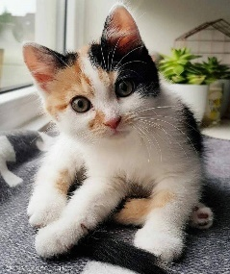
у3 | Лукашенко Леонид Макарович | женский | +7(921)800-03-24 | 15 | 1,500.00 ₽
у18 | Эскин Демид Мирославович | мужской | +7(921)497-22-34 | 28 | 3,000.00 ₽
у51 | Друганина Марта Давидовна | женский | +7(921)307-36-35 | 4 | 800.00 ₽
у39 | Мещеряков Дарий Епифанович | мужской | +7(921)303-31-26 | 9 | 1,100.00 ₽
у77 | Реутов Клавдий Платонович | мужской | +7(921)270-50-46 | 21 | 2,500.00 ₽

